상품제안서
8단 미니방석 고급코팅형 (6T) 가방포함 38x28.5cm | 상품코드: F27282

 |  |  |  |  |  |  | 02-412-0044 | www.easy1.co.kr
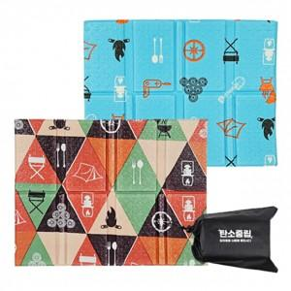

【상세/제작정보】 | 기본수량 미만 인쇄시 비용 추가.

【인쇄/포장옵션】 | 실크 / 포장불가능

【공급단가】 | 수량 | 200~ | 500~ | 1,000~ | 3,000~ | 5,000~
*VAT별도 | 단가 | 680원 | 670원 | 660원 | 630원 | 600원

【상품 URL】 | https://dev.easy1.co.kr:443/src/goods_detail.php?gdno=27282

